상품제안서
코지 극세사클래식 롤링담요 | 상품코드: S43458

 |  |  |  |  |  |  | 02-713-8555 | www.synergygift.co.kr
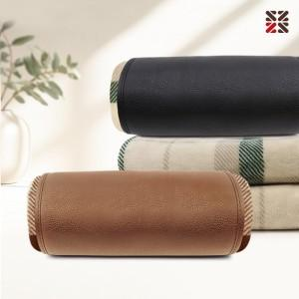

【상세/제작정보】 | <p><span style="font-size: 14pt;">※ 기본 네임택 실크1도 인쇄</span></p><p>&nbsp;</p><p><span style="font-size: 14pt;">※ 자수인쇄 디자인 난이도에 따라서 인쇄비 편차 발생 됩니다.</span></p>

【인쇄/포장옵션】 | 자수, 네임택실크 / 포장불가능

【공급단가】 | 수량 | 50~ | 200~ | 500~ | 1,000~ | 3,000~
*VAT별도 | 단가 | 8,850원 | 8,400원 | 8,040원 | 7,940원 | 7,790원

【상품 URL】 | https://www.synergygift.co.kr:443/src/goods_detail.php?gdno=43458

